квартири, площі
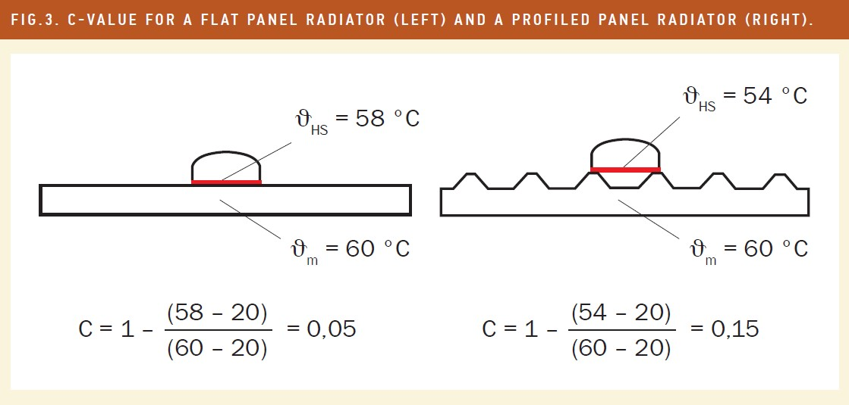
№ п/п | № квартири | поверх | кіл-ть кімнат | Площа загальна по даним КТЕ | Площа опалювальна по КТЕ | № розподілювача | розташування | тип радіатора | кіл-ть секцій | розмір д/в/г см | Q радіатора, Вт | Kq | Kc | Ккв | К приведене | показники на 01.12 | показники на 01.11 | споживання за період | споживання за період приведене | сумарне споживання по квартирі, од. | сумарне приведене споживання по квартирі, од. | приведене до м2 площі, од/м2 | обсяг споживання за період, Гкал | приведене до м2 площі, Гкал/м2 | донарахування, Гкал | логіка, не міняти! (площа повернення) | повернення у звязку з уточненням, Гкал | Ітого, Гкал | уточнене приведене до м2 площі, Гкал/м2 | уточнене донарахування, Гкал | Ітого, Гкал | логіка, не міняти! (площа повернення) | 2-ге повернення у звязку з уточненням, Гкал | Ітого по распр., Гкал | 2-ге уточнене приведене до м2 площі, Гкал/м2 | Кінцева перевірка | Ітого по м2, Гкал | функціонування системи | МЗК | ВСЬОГО, Гкал
1 | кв.1 | 3 | 2 | 61.30 | 59.30 |  |  |  |  |  |  |  |  |  |  |  |  |  |  |  |  |  |  |  |  | 59.30 | -0.237 |  |  |  |  | 59.30 | -0.026 |  |  |  | 2.666 | 0.082 | 0.163 | 2.911
2 | кв.2 | 3 | 2 | 56.40 | 52.00 |  |  |  |  |  |  |  |  |  |  |  |  |  |  |  |  |  |  |  |  | 52.00 | -0.208 |  |  |  |  | 52.00 | -0.023 |  |  |  | 2.338 | 0.072 | 0.143 | 2.553
3 | кв.3 | 3 | 2 | 50.88 | 50.88 |  |  |  |  |  |  |  |  |  |  |  |  |  |  |  |  |  |  |  |  | 50.88 | -0.203 |  |  |  |  | 50.88 | -0.022 |  |  |  | 2.288 | 0.070 | 0.140 | 2.498
4 | кв.4 | 3 | 3 | 73.80 | 67.20 |  |  |  |  |  |  |  |  |  |  |  |  |  |  |  |  |  |  |  |  | 67.20 | -0.269 |  |  |  |  | 67.20 | -0.029 |  |  |  | 3.021 | 0.092 | 0.185 | 3.299
5 | кв.5 | 4 | 3 | 74.70 | 68.03 |  |  |  |  |  |  |  |  |  |  |  |  |  |  |  |  |  |  |  |  | 68.03 | -0.272 |  |  |  |  | 68.03 | -0.030 |  |  |  | 3.059 | 0.094 | 0.187 | 3.339
6 | кв.6 | 4 | 2 | 56.70 | 52.00 |  |  |  |  |  |  |  |  |  |  |  |  |  |  |  |  |  |  |  |  | 52.00 | -0.208 |  |  |  |  | 52.00 | -0.023 |  |  |  | 2.338 | 0.072 | 0.143 | 2.553
7 | кв.7 | 4 | 2 | 55.70 | 51.90 | 25482311 | спальня | алюм | 9 | 72х55х9,5 | 1665 | 1.665 | 1.28 | 0.9 | 1.9181 | 653 | 603 | 50 | 95.90 | 112 | 201.61 | 3.885 | 0.6047922420 | 0.011653029711 | 0.002 | 0.00 | 0.000 | 0.607 | 0.011696388852 | 0.000 | 0.607 | 51.90 | -0.023 | 0.585 | 0.01126273797 | 0.000 |  | 0.071 | 0.143 | 0.799
 |  |  |  |  |  | 25482312 | зал |  | 11 | 90х55х9,5 | 2035 | 2.035 | 1.28 | 0.9 | 2.3443 | 552 | 552 | 0 | 0.00
 |  |  |  |  |  | 25482313 | кухня |  | 8 | 65х55х8 | 1480 | 1.48 | 1.28 | 0.9 | 1.7050 | 988 | 926 | 62 | 105.71
8 | кв.8 | 4 | 3 | 75.17 | 75.17 |  |  |  |  |  |  |  |  |  |  |  |  |  |  |  |  |  |  |  |  | 75.17 | -0.301 |  |  |  |  | 75.17 | -0.033 |  |  |  | 3.380 | 0.103 | 0.207 | 3.690
9 | кв.9 | 5 | 3 | 68.03 | 68.03 | 25482324 | спальня 2 | м-140 | 9 | 100х60х14 | 1395 | 1.395 | 1.34 | 0.9 | 1.6824 | 683 | 625 | 58 | 97.58 | 174 | 291.24 | 4.281 | 0.874 | 0.012842123912 | 0.000 | 68.03 | -0.271987177 | 0.601662513 | 0.0088440763279 | 0.194 | 0.796 | 0.00 | 0.000 | 0.796 | 0.011696388852 | 0.000 |  | 0.094 | 0.187 | 1.077
 |  |  |  |  |  | 25482310 | зал |  | 12 | 135х60х14 | 1860 | 1.86 | 1.34 | 0.9 | 2.2432 | 510 | 470 | 40 | 89.73
 |  |  |  |  |  | 25482309 | спальня 1 |  | 11 | 125х60х14 | 1705 | 1.705 | 1.34 | 0.9 | 2.0562 | 564 | 528 | 36 | 74.02
 |  |  |  |  |  | 25482325 | кухня |  | 4 | 45х60х14 | 620 | 0.62 | 1.34 | 0.9 | 0.7477 | 287 | 247 | 40 | 29.91
10 | кв.10 | 5 | 2 | 56.40 | 52.00 | 25482680 | зал | м-140 | 9 | 100х60х14 | 1395 | 1.395 | 1.34 | 0.9 | 1.6824 | 934 | 883 | 51 | 85.80 | 162 | 168.24 | 3.235 | 0.505 | 0.0097053016781 | 0.104 | 0.00 | 0.000 | 0.608 | 0.011696388852 | 0.000 | 0.608 | 52.00 | -0.023 | 0.586 | 0.01126273797 | 0.000 |  | 0.072 | 0.143 | 0.800
 |  |  |  |  |  | 25482651 | спальня |  | 3 | 35х60х14 | 465 | 0.465 | 1.34 | 0.9 | 0.5608 | 757 | 725 | 32 | 17.95
 |  |  |  |  |  | 25482650 | спальня |  | 6 | 70х60х14 | 930 | 0.93 | 1.34 | 0.9 | 1.1216 | 724 | 688 | 36 | 40.38
 |  |  |  |  |  | 25482679 | кухня |  | 3 | 35х60х14 | 465 | 0.465 | 1.34 | 0.9 | 0.5608 | 660 | 617 | 43 | 24.11
11 | кв.11 | 5 | 2 | 55.70 | 51.90 | 25482250 | кухня | м-140 | 3 | 35х60х14 | 465 | 0.465 | 1.34 | 0.9 | 0.5608 | 481 | 437 | 44 | 24.67 | 96 | 90.10 | 1.736 | 0.270 | 0.0052077431227 | 0.337 | 0.00 | 0.000 | 0.607 | 0.011696388852 | 0.000 | 0.607 | 51.90 | -0.023 | 0.585 | 0.01126273797 | 0.000 |  | 0.071 | 0.143 | 0.799
 |  |  |  |  |  | 25482251 | спальня 1 |  | 6 | 65х60х14 | 930 | 0.93 | 1.34 | 0.9 | 1.1216 | 267 | 253 | 14 | 15.70
 |  |  |  |  |  | 25482252 | спальня 1 |  | 7 | 75х60х14 | 1085 | 1.085 | 1.34 | 0.9 | 1.3085 | 354 | 316 | 38 | 49.72
 |  |  |  |  |  | 25482253 | зал |  | 10 | 110х60х14 | 1550 | 1.55 | 1.34 | 0.9 | 1.8693 | 331 | 331 | 0 | 0.00
12 | кв.12 | 5 | 3 | 73.80 | 73.80 |  |  |  |  |  |  |  |  |  |  |  |  |  |  |  |  |  |  |  |  | 73.80 | -0.295 |  |  |  |  | 73.80 | -0.032 |  |  |  | 3.318 | 0.102 | 0.203 | 3.623
13 | кв.13 | 6 | 3 | 74.50 | 69.50 |  |  |  |  |  |  |  |  |  |  |  |  |  |  |  |  |  |  |  |  | 69.50 | -0.278 |  |  |  |  | 69.50 | -0.030 |  |  |  | 3.125 | 0.096 | 0.191 | 3.412
14 | кв.14 | 6 | 2 | 56.50 | 50.88 | 25482652 | зал | м-140 | 9 | 100х60х14 | 1395 | 1.395 | 1.34 | 0.9 | 1.6824 | 662 | 642 | 20 | 33.65 | 72 | 122.08 | 2.399 | 0.366 | 0.0071975753868 | 0.229 | 0.00 | 0.000 | 0.595 | 0.011696388852 | 0.000 | 0.595 | 50.88 | -0.022 | 0.573 | 0.01126273797 | 0.000 |  | 0.070 | 0.140 | 0.783
 |  |  |  |  |  | 25482656 | спальня | м-140 | 9 | 100х60х14 | 1395 | 1.395 | 1.34 | 0.9 | 1.6824 | 472 | 462 | 10 | 16.82
 |  |  |  |  |  | 25482655 | кухня | алюм | 8 | 65х55х8 | 1480 | 1.48 | 1.28 | 0.9 | 1.7050 | 709 | 667 | 42 | 71.61
15 | кв.15 | 6 | 2 | 50.88 | 50.88 | 25482692 | зал | м-140 | 10 | 115х60х14 | 1550 | 1.55 | 1.34 | 0.9 | 1.8693 | 408 | 408 | 0 | 0.00 | 28 | 31.40 | 0.617 | 0.094 | 0.0018515355403 | 0.501 | 0.00 | 0.000 | 0.595 | 0.011696388852 | 0.000 | 0.595 | 50.88 | -0.022 | 0.573 | 0.01126273797 | 0.000 |  | 0.070 | 0.140 | 0.783
 |  |  |  |  |  | 25482693 | спальня |  | 6 | 65х60х14 | 930 | 0.93 | 1.34 | 0.9 | 1.1216 | 572 | 562 | 10 | 11.22
 |  |  |  |  |  | 25482691 | спальня |  | 6 | 65х60х14 | 930 | 0.93 | 1.34 | 0.9 | 1.1216 | 445 | 437 | 8 | 8.97
 |  |  |  |  |  | 25482690 | кухня |  | 6 | 65х60х14 | 930 | 0.93 | 1.34 | 0.9 | 1.1216 | 530 | 520 | 10 | 11.22
16 | кв.16 | 6 | 3 | 73.80 | 73.80 | 25482332 | спальня 2 | алюм | 12 | 90х55х9,5 | 2220 | 2.22 | 1.28 | 0.9 | 2.5574 | 412 | 375 | 37 | 94.63 | 82 | 221.22 | 2.998 | 0.664 | 0.00899199521 | 0.200 | 0.00 | 0.000 | 0.863 | 0.011696388852 | 0.000 | 0.863 | 73.80 | -0.032 | 0.831 | 0.01126273797 | 0.000 |  | 0.102 | 0.203 | 1.136
 |  |  |  |  |  | 25482331 | зал |  | 12 | 90х55х9,5 | 2220 | 2.22 | 1.28 | 0.9 | 2.5574 | 342 | 342 | 0 | 0.00
 |  |  |  |  |  | 25482333 | спальня 1 |  | 15 | 115х55х9,5 | 2775 | 2.775 | 1.28 | 0.9 | 3.1968 | 312 | 294 | 18 | 57.54
 |  |  |  |  |  | 25482330 | кухня |  | 12 | 90х55х9,5 | 2220 | 2.22 | 1.28 | 0.9 | 2.5574 | 196 | 169 | 27 | 69.05
17 | кв.17 | 7 | 3 | 68.03 | 68.03 | 25482687 | спальня 2 | м-140 | 8 | 90х60х14 | 1240 | 1.24 | 1.34 | 0.9 | 1.4954 | 821 | 768 | 53 | 79.26 | 185 | 265.44 | 3.902 | 0.796 | 0.01170463155 | 0.000 | 68.03 | -0.272 | 0.524 | 0.007706583966 | 0.271 | 0.796 | 0.00 | 0.000 | 0.796 | 0.011696388852 | 0.000 |  | 0.094 | 0.187 | 1.077
 |  |  |  |  |  | 25482682 | зал |  | 9 | 100х60х14 | 1395 | 1.395 | 1.34 | 0.9 | 1.6824 | 678 | 630 | 48 | 80.75
 |  |  |  |  |  | 25482681 | спальня 1 |  | 9 | 100х60х14 | 1395 | 1.395 | 1.34 | 0.9 | 1.6824 | 612 | 576 | 36 | 60.57
 |  |  |  |  |  | 25482686 | кухня |  | 5 | 55х60х14 | 775 | 0.775 | 1.34 | 0.9 | 0.9347 | 821 | 773 | 48 | 44.86
18 | кв.18 | 7 | 2 | 50.88 | 50.88 | 25482335 | зал | алюм | 5 | 40х55х9,5 | 925 | 0.925 | 1.28 | 0.9 | 1.0656 | 1222 | 1155 | 67 | 71.40 | 182 | 198.92 | 3.910 | 0.597 | 0.0117280473 | 0.000 | 50.88 | -0.203 | 0.393 | 0.0077299997156 | 0.202 | 0.595 | 0.00 | 0.000 | 0.595 | 0.011696388852 | 0.000 |  | 0.070 | 0.140 | 0.805
 |  |  |  |  |  | 25482336 | зал |  | 5 | 40х55х9,5 | 925 | 0.925 | 1.28 | 0.9 | 1.0656 | 833 | 797 | 36 | 38.36
 |  |  |  |  |  | 25482334 | спальня |  | 12 | 96х40х8,5 | 1080 | 1.08 | 1.28 | 0.9 | 1.2442 | 752 | 717 | 35 | 43.55
 |  |  |  |  |  | 25482329 | кухня |  | 10 | 80х40х8,5 | 900 | 0.9 | 1.28 | 0.9 | 1.0368 | 855 | 811 | 44 | 45.62
19 | кв.19 | 7 | 2 | 56.40 | 51.90 |  |  |  |  |  |  |  |  |  |  |  |  |  |  |  |  |  |  |  |  | 51.90 | -0.207 |  |  |  |  | 51.90 | -0.023 |  |  |  | 2.333 | 0.071 | 0.143 | 2.548
20 | кв.20 | 7 | 3 | 73.31 | 66.81 | 25482664 | спальня 2 | алюм | 10 | 75х60х7 | 1850 | 1.85 | 1.28 | 0.9 | 2.1312 | 1021 | 972 | 49 | 104.43 | 187 | 365.29 | 5.468 | 1.096 | 0.016401532204 | 0.000 | 66.81 | -0.267 | 0.829 | 0.01240348462 | 0.000 | 0.829 | 66.81 | -0.029 | 0.800 | 0.011969833738 | 0.000 |  | 0.092 | 0.184 | 1.076
 |  |  |  |  |  | 25482667 | зал |  | 10 | 75х60х7 | 1850 | 1.85 | 1.28 | 0.9 | 2.1312 | 814 | 775 | 39 | 83.12
 |  |  |  |  |  | 25482665 | спальня 1 |  | 10 | 75х60х7 | 1850 | 1.85 | 1.28 | 0.9 | 2.1312 | 876 | 829 | 47 | 100.17
 |  |  |  |  |  | 25482666 | кухня |  | 7 | 50х60х7 | 1295 | 1.295 | 1.28 | 0.9 | 1.4918 | 872 | 820 | 52 | 77.58
21 | кв.21 | 8 | 3 | 74.70 | 69.50 | 25482677 | спальня 2 | алюм | 8 | 65х55х9,5 | 1480 | 1.48 | 1.28 | 0.9 | 1.7050 | 235 | 235 | 0 | 0.00 | 0 | 0.00 | 0.000 | 0.000 | 0 | 0.813 | 0.00 | 0.000 | 0.813 | 0.011696388852 | 0.000 | 0.813 | 69.50 | -0.030 | 0.783 | 0.01126273797 | 0.000 |  | 0.096 | 0.191 | 1.070
 |  |  |  |  |  | 25482676 | зал |  | 11 | 90х55х9,5 | 2035 | 2.035 | 1.28 | 0.9 | 2.3443 | 265 | 265 | 0 | 0.00
 |  |  |  |  |  | 25482675 | спальня 1 |  | 8 | 65х55х9,5 | 1480 | 1.48 | 1.28 | 0.9 | 1.7050 | 190 | 190 | 0 | 0.00
 |  |  |  |  |  | 25482674 | кухня |  | 13 | 105х55х9,5 | 2405 | 2.405 | 1.28 | 0.9 | 2.7706 | 189 | 189 | 0 | 0.00
22 | кв.22 | 8 | 2 | 55.98 | 55.98 | 25482661 | зал | алюм | 10 | 80х55х9,5 | 1850 | 1.85 | 1.28 | 0.9 | 2.1312 | 699 | 696 | 3 | 6.39 | 12 | 16.62 | 0.297 | 0.050 | 0.00089079297566 | 0.605 | 0.00 | 0.000 | 0.655 | 0.011696388852 | 0.000 | 0.655 | 55.98 | -0.024 | 0.630 | 0.01126273797 | 0.000 |  | 0.077 | 0.154 | 0.862
 |  |  |  |  |  | 25482660 | спальня |  | 7 | 55х55х9,5 | 1295 | 1.295 | 1.28 | 0.9 | 1.4918 | 449 | 445 | 4 | 5.97
 |  |  |  |  |  | 25482659 | кухня |  | 4 | 32х55х9,5 | 740 | 0.74 | 1.28 | 0.9 | 0.8525 | 689 | 684 | 5 | 4.26
23 | кв.23 | 8 | 2 | 55.70 | 51.90 | 25482653 | зал | м-140 | 10 | 115х60х14 | 1550 | 1.55 | 1.34 | 0.9 | 1.8693 | 769 | 769 | 0 | 0.00 | 120 | 111.41 | 2.147 | 0.334 | 0.0064394500023 | 0.273 | 0.00 | 0.000 | 0.607 | 0.011696388852 | 0.000 | 0.607 | 51.90 | -0.023 | 0.585 | 0.01126273797 | 0.000 |  | 0.071 | 0.143 | 0.799
 |  |  |  |  |  | 25482649 | спальня |  | 7 | 80х60х14 | 1085 | 1.085 | 1.34 | 0.9 | 1.3085 | 999 | 940 | 59 | 77.20
 |  |  |  |  |  | 25482345 | кухня |  | 3 | 35х60х14 | 465 | 0.465 | 1.34 | 0.9 | 0.5608 | 1010 | 949 | 61 | 34.21
24 | кв.24 | 8 | 3 | 75.17 | 69.82 | 25482663 | спальня 2 | м-140 | 7 | 80х60х14 | 1085 | 1.085 | 1.34 | 0.9 | 1.3085 | 192 | 187 | 5 | 6.54 | 111 | 186.37 | 2.669 | 0.559 | 0.0080072831758 | 0.258 | 0.00 | 0.000 | 0.817 | 0.011696388852 | 0.000 | 0.817 | 69.82 | -0.030 | 0.786 | 0.01126273797 | 0.000 |  | 0.096 | 0.192 | 1.075
 |  |  |  |  |  | 25482668 | зал |  | 10 | 115х60х14 | 1550 | 1.55 | 1.34 | 0.9 | 1.8693 | 692 | 658 | 34 | 63.56
 |  |  |  |  |  | 25482662 | спальня 1 |  | 11 | 125х60х14 | 1705 | 1.705 | 1.34 | 0.9 | 2.0562 | 309 | 271 | 38 | 78.14
 |  |  |  |  |  | 25482689 | кухня |  | 6 | 65х60х14 | 930 | 0.93 | 1.34 | 0.9 | 1.1216 | 285 | 251 | 34 | 38.13
25 | кв.25 | 9 | 3 | 68.03 | 68.03 | 25482347 | спальня 2 | м-140 | 10 | 110х60х14 | 1550 | 1.55 | 1.34 | 0.9 | 1.8693 | 668 | 621 | 47 | 87.86 | 298 | 530.51 | 7.798 | 1.591 | 0.023392777703 | 0.000 | 68.03 | -0.272 | 1.319 | 0.019394730119 | 0.000 | 1.319 | 68.03 | -0.030 | 1.290 | 0.018961079237 | 0.000 |  | 0.094 | 0.187 | 1.571
 |  |  |  |  |  | 25482348 | зал |  | 7 | 75х60х14 | 1085 | 1.085 | 1.34 | 0.9 | 1.3085 | 1140 | 1059 | 81 | 105.99
 |  |  |  |  |  | 25482344 | зал |  | 15 | 165х60х14 | 2325 | 2.325 | 1.34 | 0.9 | 2.8040 | 633 | 572 | 61 | 171.04
 |  |  |  |  |  | 25482340 | спальня 1 |  | 10 | 110х60х14 | 1550 | 1.55 | 1.34 | 0.9 | 1.8693 | 577 | 519 | 58 | 108.42
 |  |  |  |  |  | 25482343 | кухня |  | 6 | 65х60х14 | 930 | 0.93 | 1.34 | 0.9 | 1.1216 | 598 | 547 | 51 | 57.20
26 | кв.26 | 9 | 2 | 56.10 | 52.30 |  |  |  |  |  |  |  |  |  |  |  |  |  |  |  |  |  |  |  |  | 52.30 | -0.209 |  |  |  |  | 52.30 | -0.023 |  |  |  | 2.351 | 0.072 | 0.144 | 2.567
27 | кв.27 | 9 | 2 | 55.70 | 51.90 | 25482327 | зал | м-140 | 9 | 110х60х14 | 1395 | 1.395 | 1.34 | 0.9 | 1.6824 | 310 | 310 | 0 | 0.00 | 39 | 37.76 | 0.728 | 0.1132716543 | 0.0021824981551 | 0.494 | 0.00 | 0.000 | 0.607 | 0.011696388852 | 0.000 | 0.607 | 51.90 | -0.023 | 0.585 | 0.01126273797 | 0.000 |  | 0.071 | 0.143 | 0.799
 |  |  |  |  |  | 25482321 | спальня |  | 8 | 90х60х14 | 1240 | 1.24 | 1.34 | 0.9 | 1.4954 | 734 | 717 | 17 | 25.42
 |  |  |  |  |  | 25482326 | кухня |  | 3 | 35х60х14 | 465 | 0.465 | 1.34 | 0.9 | 0.5608 | 527 | 505 | 22 | 12.34
28 | кв.28 | 9 | 3 | 73.40 | 66.80 | 25482685 | спальня 2 | м-140 | 9 | 100х60х14 | 1395 | 1.395 | 1.34 | 0.9 | 1.6824 | 707 | 654 | 53 | 89.17 | 195 | 358.43 | 5.366 | 1.075 | 0.016096116101 | 0.000 | 66.80 | -0.267 | 0.808 | 0.012098068517 | 0.000 | 0.808 | 66.80 | -0.029 | 0.779 | 0.011664417635 | 0.000 |  | 0.092 | 0.184 | 1.055
 |  |  |  |  |  | 25482684 | зал | м-140 | 12 | 135х60х14 | 1860 | 1.86 | 1.34 | 0.9 | 2.2432 | 892 | 843 | 49 | 109.91
 |  |  |  |  |  | 25482683 | спальня 1 | м-140 | 11 | 125х60х14 | 1705 | 1.705 | 1.34 | 0.9 | 2.0562 | 858 | 806 | 52 | 106.92
 |  |  |  |  |  | 25482688 | кухня | алюм | 6 | 50х60х9,5 | 1110 | 1.11 | 1.28 | 0.9 | 1.2787 | 655 | 614 | 41 | 52.43
29 | кв.29 | 10 | 3 | 73.40 | 70.80 | 25482318 | спальня 2 | м-140 | 9 | 90х60х14 | 1395 | 1.395 | 1.34 | 0.9 | 1.6824 | 1072 | 1013 | 59 | 99.26 | 187 | 345.20 | 4.876 | 1.036 | 0.014626108374 | 0.000 | 70.80 | -0.283 | 0.752 | 0.01062806079 | 0.076 | 0.828 | 0.00 | 0.000 | 0.828 | 0.011696388852 | 0.000 |  | 0.097 | 0.195 | 1.120
 |  |  |  |  |  | 25482316 | зал | алюм | 10 | 80х60х9,5 | 1850 | 1.85 | 1.28 | 0.9 | 2.1312 | 740 | 688 | 52 | 110.82
 |  |  |  |  |  | 25482317 | спальня 1 | алюм | 10 | 80х60х9,5 | 1850 | 1.85 | 1.28 | 0.9 | 2.1312 | 93 | 59 | 34 | 72.46
 |  |  |  |  |  | 25482342 | кухня | алюм | 7 | 55х60х9,5 | 1295 | 1.295 | 1.28 | 0.9 | 1.4918 | 779 | 737 | 42 | 62.66
30 | кв.30 | 10 | 2 | 56.00 | 52.20 | 25482328 | зал | м-140 | 9 | 100х60х14 | 1395 | 1.395 | 1.34 | 0.9 | 1.6824 | 854 | 854 | 0 | 0.00 | 154 | 230.86 | 4.423 | 0.693 | 0.013266804465 | 0.000 | 52.20 | -0.209 | 0.484 | 0.009268756881 | 0.127 | 0.611 | 0.00 | 0.000 | 0.611 | 0.011696388852 | 0.000 |  | 0.072 | 0.144 | 0.826
 |  |  |  |  |  | 25482338 | спальня |  | 10 | 110х60х14 | 1550 | 1.55 | 1.34 | 0.9 | 1.8693 | 1745 | 1652 | 93 | 173.84
 |  |  |  |  |  | 25482337 | кухня |  | 5 | 55х60х14 | 775 | 0.775 | 1.34 | 0.9 | 0.9347 | 1129 | 1068 | 61 | 57.01
31 | кв.31 | 10 | 3 | 75.17 | 75.17 |  |  |  |  |  |  |  |  |  |  |  |  |  |  |  |  |  |  |  |  | 75.17 | -0.301 |  |  |  |  | 75.17 | -0.033 |  |  |  | 3.380 | 0.103 | 0.207 | 3.690
32 | кв.32 | 11 | 2 | 56.60 | 52.10 | 25482658 | зал | м-140 | 10 | 110х60х14 | 1550 | 1.55 | 1.34 | 0.9 | 1.8693 | 532 | 508 | 24 | 44.86 | 44 | 66.73 | 1.281 | 0.200169394 | 0.0038420229159 | 0.409 | 0.00 | 0.000 | 0.609 | 0.011696388852 | 0.000 | 0.609 | 52.10 | -0.023 | 0.587 | 0.01126273797 | 0.000 |  | 0.072 | 0.143 | 0.802
 |  |  |  |  |  | 25482657 | спальня | м-140 | 11 | 125х60х14 | 1705 | 1.705 | 1.34 | 0.9 | 2.0562 | 251 | 247 | 4 | 8.22
 |  |  |  |  |  | 25482654 | кухня | алюм | 4 | 32х55х9,5 | 740 | 0.74 | 1.28 | 0.9 | 0.8525 | 526 | 510 | 16 | 13.64
33 | кв.33 | 11 | 2 | 56.40 | 56.40 |  |  |  |  |  |  |  |  |  |  |  |  |  |  |  |  |  |  |  |  | 56.40 | -0.225 |  |  |  |  | 56.40 | -0.024 |  |  |  | 2.536 | 0.078 | 0.155 | 2.769
34 | кв.34 | 11 | 3 | 75.17 | 75.17 | 25482319 | спальня 2 | м-140 | 7 | 75х60х14 | 1085 | 1.085 | 1.34 | 0.9 | 1.3085 | 971 | 920 | 51 | 66.73 | 53 | 70.85 | 0.942 | 0.213 | 0.0028272520874 | 0.667 | 0.00 | 0.000 | 0.879 | 0.011696388852 | 0.000 | 0.879 | 75.17 | -0.033 | 0.847 | 0.01126273797 | 0.000 |  | 0.103 | 0.207 | 1.157
 |  |  |  |  |  | 25482320 | зал |  | 11 | 125х60х14 | 1705 | 1.705 | 1.34 | 0.9 | 2.0562 | 790 | 788 | 2 | 4.11
 |  |  |  |  |  | 25482322 | спальня 1 |  | 9 | 100х60х14 | 1395 | 1.395 | 1.34 | 0.9 | 1.6824 | 521 | 521 | 0 | 0.00
 |  |  |  |  |  | 25482323 | кухня |  | 5 | 55х60х14 | 775 | 0.775 | 1.34 | 0.9 | 0.9347 | 396 | 396 | 0 | 0.00
35 | кв.35 | 12-13 | 4 | 127.90 | 127.90 | 25482695 | спальня 1 | м-140 | 11 | 120х60х14 | 1705 | 1.705 | 1.34 | 0.9 | 2.0562 | 1213 | 1149 | 64 | 131.60 | 242 | 341.96 | 2.674 | 1.026 | 0.0080204888362 | 0.470 | 0.00 | 0.000 | 1.496 | 0.011696388852 | 0.000 | 1.496 | 127.90 | -0.055 | 1.441 | 0.01126273797 | 0.000 |  | 0.176 | 0.352 | 1.968
 |  |  |  |  |  | 25482696 | кухня | м-140 | 5 | 55х60х14 | 775 | 0.775 | 1.34 | 0.9 | 0.9347 | 1614 | 1524 | 90 | 84.12
 |  |  |  |  |  | 25482697 | кухня | м-140 | 5 | 55х60х14 | 775 | 0.775 | 1.34 | 0.9 | 0.9347 | 1058 | 1010 | 48 | 44.86
 |  |  |  |  |  | 25482698 | зал 1 | алюм | 14 | 110х55х9,5 | 2590 | 2.59 | 1.28 | 0.9 | 2.9837 | 1260 | 1239 | 21 | 62.66
 |  |  |  |  |  | 25482304 | балкон | стал | - | 60х50х11 | 605 | 0.605 | 1.12 | 0.9 | 0.6098 | 0 | 0 | 0 | 0.00
 |  |  |  |  |  | 25482307 | спальня 2 | стал | - | 60х50х11 | 605 | 0.605 | 1.12 | 0.9 | 0.6098 | 0 | 0 | 0 | 0.00
 |  |  |  |  |  | 25482308 | ванна | регіст | - | 110х55х15 | 1100 | 1.1 | 1.12 | 0.8 | 0.9856 | 19 | 0 | 19 | 18.73
 |  |  |  |  |  | 25482306 | спальня 3 | стал | - | 120х30х11 | 800 | 0.8 | 1.12 | 0.8 | 0.7168 | 0 | 0 | 0 | 0.00
36 | кв.36 | 12 | 3 | 75.17 | 75.17 | 25482671 | спальня 2 | м-140 | 11 | 120х60х14 | 1705 | 1.705 | 1.34 | 0.9 | 2.0562 | 1318 | 1238 | 80 | 164.50 | 268 | 483.96 | 6.438 | 1.452 | 0.019313339457 | 0.000 | 75.17 | -0.301 | 1.151 | 0.015315291874 | 0.000 | 1.151 | 75.17 | -0.033 | 1.119 | 0.014881640992 | 0.000 |  | 0.103 | 0.207 | 1.429
 |  |  |  |  |  | 25482670 | зал |  | 10 | 110х60х14 | 1550 | 1.55 | 1.34 | 0.9 | 1.8693 | 1460 | 1393 | 67 | 125.24
 |  |  |  |  |  | 25482669 | спальня 1 |  | 10 | 110х60х14 | 1550 | 1.55 | 1.34 | 0.9 | 1.8693 | 1222 | 1158 | 64 | 119.64
 |  |  |  |  |  | 25482694 | кухня |  | 7 | 75х60х14 | 1085 | 1.085 | 1.34 | 0.9 | 1.3085 | 1064 | 1007 | 57 | 74.59
37 | оф.174 |  |  | 0.00 | 0.00 |  |  |  |  |  |  |  |  |  |  |  |  |  |  |  |  |  |  |  |  | 0.00 | 0.000 |  |  |  |  | 0.00 | 0.000 |  |  |  | 0.000 | 0.000 | 0.000 | 0.000
38 | оф.175 | 9 | 1 | 39.30 | 39.30 | 25482673 | комната 1 | м-140 | 5 | 55х60х14 | 775 | 0.775 | 1.34 | 0.9 | 0.9347 | 875 | 829 | 46 | 42.99 | 93 | 86.92 | 2.212 | 0.261 | 0.0066348372795 | 0.199 | 0.00 | 0.000 | 0.460 | 0.011696388852 | 0.000 | 0.460 | 39.30 | -0.017 | 0.443 | 0.01126273797 | 0.000 |  | 0.054 | 0.108 | 0.605
 |  |  |  |  |  | 25482672 | комната 2 |  | 5 | 55х60х14 | 775 | 0.775 | 1.34 | 0.9 | 0.9347 | 878 | 831 | 47 | 43.93
 |  |  |  |  |  |  |  |  |  |  |  |  |  |  |  |  |  |  |  | 3096 | 4823.12 |  | 14.468 |  | 5.559 | 1390.40 | -5.559 | 17.681 |  | 0.870 | 18.551 | 2005.39 | -0.870 | 18.030 |  | 0.000 | 36.132 | 3.186 | 6.372 | 63.720
 | обладнана площа |  |  | 1571.45 | 1511.68 |  |  |  |  |  |  |  | всього по будинку по розподілювачам |  |  |  |  | 3096.00 | 4823.12 |  |  | умовних одиниць
 | площа без розп |  |  | 841.32 | 803.65 |  |  |  |  |  |  |  |  |  |  |  |  | 7.798 | кв.25 |  |  | найбільше значення на м2
 | загальна площа будинку |  |  | 2412.77 | 2315.33 |  |  |  |  |  |  |  | по будинку за т/ліч |  |  | 1613,72 | 1550 | 63.72 | Гкал
 |  |  |  |  |  |  |  |  |  |  |  |  |  |  |  |  | Qfun_sys | 3.186 | Гкал |  |  |  |  | 0.0013760457473 | Гкал/м2
 | % встановл |  |  | 65.13 | 65.29 |  |  |  |  |  |  |  |  |  |  | gk_Qmzk | Qмзк | 6.372 | Гкал |  |  |  |  | 0.0027520914945 | Гкал/м2
 |  |  |  |  |  |  |  |  |  |  |  |  |  |  |  |  |  | 14.468 | Гкал
 |  |  |  |  |  |  |  |  |  |  |  |  |  |  |  |  |  | 17.681 | Гкал |  |  |  | уточнена
1 | Розрахункова формула |  |  |  |  |  |  |  |  |  |  |  |  |  |  |  |  | 18.551 | Гкал |  |  |  | друге уточненаня
 |  |  |  |  |  |  |  |  |  |  |  |  |  |  |  |  |  | 18.030 | Гкал |  |  |  | третє уточненаня
 |  |  |  |  |  |  |  |  |  |  |  |  |  |  |  |  |  | 36.132 | Гкал
 |  |  |  |  |  |  |  |  |  |  |  |  |  |  |  |  |  | 924.93 | м2 |  |  | площа квартир якім дораховано до мінімуму
 |  |  |  |  |  |  |  |  |  |  |  |  |  |  |  |  |  | 1390.40 | м2 |  |  | площа квартир якім буде повернуто об'єм донарахувань
 |  |  |  |  |  |  |  |  |  |  |  |  |  |  |  |  |  | 5.5588853608 | Гкал |  |  | обсяг енергій якій буде перерозподілено
 |  | обсяг споживання за показниками будинкового теплолічильника |  |  |  |  |  |  |  |  |  |  |  |  |  |  |  | 0.003998047584 | Гкал/м2 |  |  | питомий обсяг енергій якій буде перерозподілено
 |  | обсяг споживання за показникиами розподілювачів |  |  |  |  |  |  |  |  |  |  |  |  |  |  |  | 309.94 | м2 |  |  | площа квартир якім дораховано до мінімуму після уточнення
 |  | донарахування до мінімальної частки середнього питомого споживання |  |  |  |  |  |  |  |  |  |  |  |  |  |  |  | 2005.39 |  |  |  | площа квартир якім буде повернуто об'єм донарахувань після уточнення
 |  | обсяг споживання без розподілювачів |  |  |  |  |  |  |  |  |  |  |  |  |  |  |  | 0.870 | Гкал |  |  | обсяг енергій якій буде перерозподілено
 |  | обсяг тепла на функц. системи = 5% якщо є погодне регулювання в ІТП або 15% якщо не має від |  |  |  |  |  |  |  |  |  |  |  |  |  |  |  | 4.337E-04 | Гкал/м2 |  |  | питомий обсяг енергій якій буде перерозподілено
 |  | обсяг тепла на опалення МЗК = 10% від

2 | Визначення обсягів споживання квартир без розподілювачів

 |  | коефіцієнт до площі/обєму приміщень без приладів обліку, приймається для квартир рівним 1, та офісів рівним 1,5
 |  | площа опалювального приміщення без приладів обліку

3 | Питомий обсяг спожитої енергії на опалення усіх приміщень

 |  |  |  |  |  |  |  |  |  |  |  |  |  |  |  |  |  | 0.0234

 |  | площа квартир з приладами

 |  | площа квартир ез приладів

4 | Обсяг споживання тепла з найбільшим показником по розподілювачам
 |  |  |  |  |  |  |  |  |  |  |  |  |  |  |  |  |  |  |  | кв.25
 |  |  |  |  |  |  |  |  |  |  |  |  |  |  |  |  |  | 1.5914 |  | 68.03

 |  | площа приміщень з максимальним показником споживання по розподілювачам приведеним к м2 площі

5 | Обсяг споживання тепла приміщенням з розподілювачами

 |  |  |  |  |  |  |  |  |  |  |  |  |  |  |  |  |  | табл

 |  | питомий обсяг енергії спожитий одним розподілювачем
 |  | сума показань розподілювачів в приміщенні
 |  |  |  |  |  |  |  |  |  |  |  |  |  |  |  |  |  |  |  | 530.50734
 |  |  |  |  |  |  |  |  |  |  |  |  |  |  |  |  |  | 0.00299979010123

 |  | найбільша сума показників розподілювачів серед приміщень приведена до 1 м2 площі

6 | Обсяг споживання тепла приміщенням без розподілювачамиів

 |  |  |  |  |  |  |  |  |  |  |  |  |  |  |  |  |  | 39.694 |  |  |  |  | 36.132 | уточнено

 | при цьому питомий обсяг споживання тепла приміщеннями без розподілювачів

 |  |  |  |  |  |  |  |  |  |  |  |  |  |  |  |  |  | 0.049 |  |  |  |  | 0.045 | уточнено

 | при оснащенні від 50 до 75%, якщо більще то не перевіряється

7 | Мінімальна частка середнього питомого споживання

 |  |  |  | , визначеною за формулою ( 3 ) |  |  |  |  |  |  |  |  |  |  |  |  |  | 0.012

8 | Якщо обсяг споживання нижче мінімального, то виконується донарахування

9 | Мощность 1 секции радиатора чугунного м140 висота 60 см в среднем |  |  |  |  |  |  |  |  | 155 | Вт
 | Мощность 1 секции радиатора алюм висота 50 см в среднем |  |  |  |  |  |  |  |  | 185 | Вт
 | Мощность 1 секции радиатора алюм висота 35 см в среднем |  |  |  |  |  |  |  |  | 90 | Вт

 | Kq - коэффициент, числовое значение которого соответствует номинальной тепловой мощности отопительного прибора, диапазон (20…5000) Вт
 | Kq = Q/Qном, Qном = 1кВт
 | Kc - коэффициент, характеризующий тепловые контакты датчиков с измеряемыми средами, диапазон (0,800…1,700)
 | K C = 1/(1-c)

 | , где (1)

 | C HS – значение c для односенсорных ГКА,
 | ϑ HS – температура датчика радиатора,
 | ϑ RAD,m – средняя температура теплоносителя радиатора,
 | ϑ A – эталонная (базовая) температура окружающего воздуха в помещении.

норми
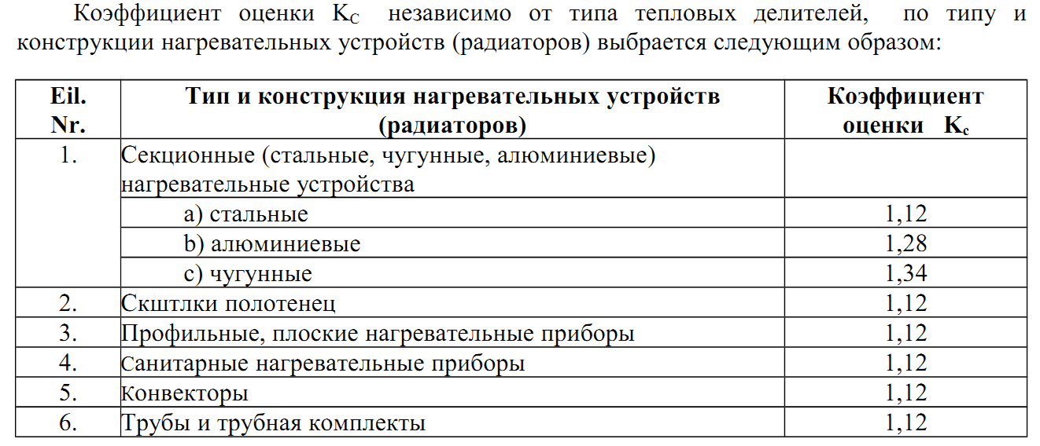
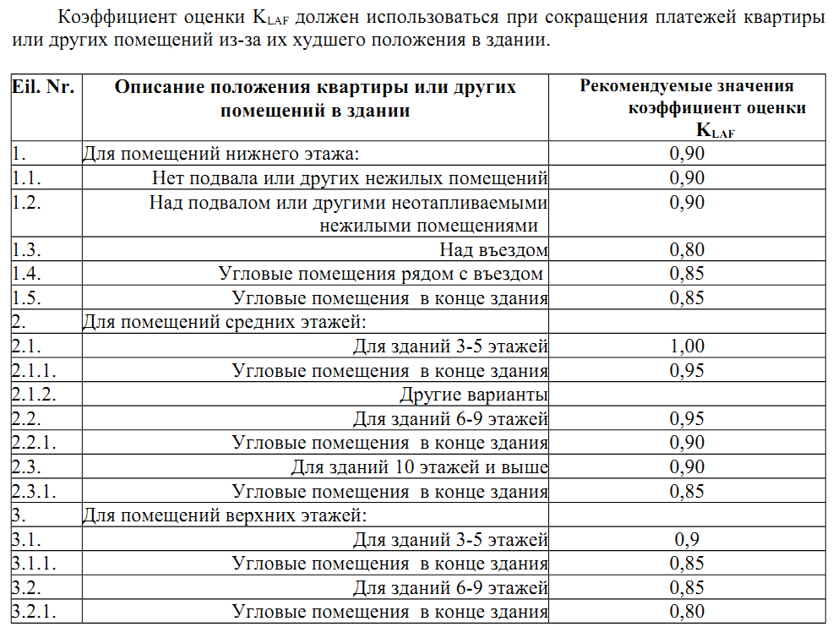
12.2. в соответствии с методом распределения представленного рекомендованного порядка –
потребителями декларированные или считанные показания делителей (DalBŠ) умноженное на коэффициент значения оценки кодов (редуктированных) (Kred):
DalBŠ red = DalBŠ x Kred
здесь Kred – результативный коэффициент значения оценки кодов (редуктированных) рассчитывается умножая коэффициент тепловой отдачи радиатора (KQ),
коэффициент оценки теплового соединения температурных датчиков (KC), коэффициент оценки для помещений с более низкими температурами (KT) и коэффициент оценки положения комнаты в здании (KLAF):
Kred = KQ x KC x KT x KLAF
здесь KQ - коэффициент тепловой отдачи радиатора, определяется по данным сертифицированной лаборатории;
KC - коэффициент оценки теплового соединения температурных датчиков, определяется методом распределения, изложенным в рекомендации приложения № 1;
KT - коэффициент оценки для помещений с более низкими температурами, определяется методом распределения, изложенным в рекомендации приложения № 2;
KLAF - коэффициент оценки положения комнаты в здании, определяется методом распределения, изложенным в рекомендации приложения № 3;

